Thay Trung
 |  |  |  | Mobile : 0905 914 877
 |  |  |  | Email : support@vnelek.vn
Vnelektronics Design and Solution Co.,Ltd |  |  |  | Address: 776 Ton Duc Thang, Lien Chieu, Da Nang

BÁO GIÁ LINH KIỆN – VNELEKTRONICS ( Quadrotor)

STT | Linh kiện | Đơn giá (VND) | Số lượng | Thành tiền (VND) | Hình ảnh linh kiện
1 | Aluminum Frame Quadrotor Height: 200mm Width: 550mm Weight: 195gram (No electonics) Skid width: 256mm | 710.000 | 1 | 710.000 | 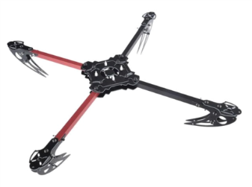
2 | Động cơ 1000kV siêu bền Lực kéo ( 900 g) Max. efficiency current: 4-10A (>75%) No load current / 10 V: 0.5 A Current capacity: 12A/60 s Internal Resistance: 90 mΩ Dimensions: 27.5x30 mm Shaft diameter: 3.17 mm Weight: 47 g Prop size: 9~10 inches | 360.000 | 4 | 1,440.000 | 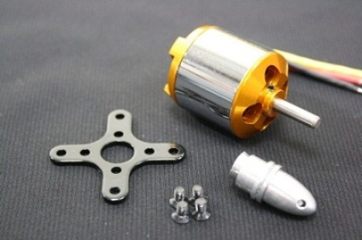
3 | ESC Thích hợp cho Multicopter Constant Current: 30A Input Volt: 6V - 12V Max Current: 40A BEC: 2A at 5V | 350.000 | 4 | 1,400.000 | 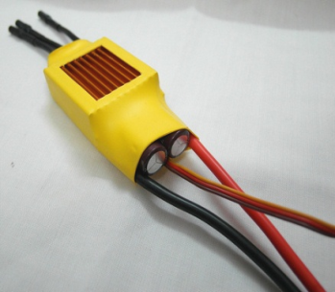
4 | Bộ điều khiển 6 kênh kiểu mới •Channels: 6 Channels •Model Type: Glider/Heli/Airplane •RF Range: 2.40-2.48GHz •Bandwidth: 500Hz •Band: 160 •RF Power: Less Than 20dBm •2.4ghz System: AFHDS •Low Voltage Warning: 9V •DSC Port: PS2;Output:PPM •Charger Port: Yes •Power: 12V DC (1.5AA x 8) | 2,800.000 | 1 | 2,800.000 | 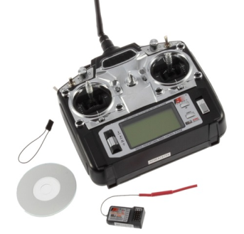
5 | Jack cho motor x 12 cái | 300.000 | 1 | 300.000 | 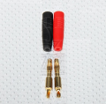
6 | Cánh quạt x 2 cặp ( thuận, nghịch) | 320.000 | 1 | 320.000 | 
 | Tổng tiền ( VND) |  |  | 6,970.000

